关系图
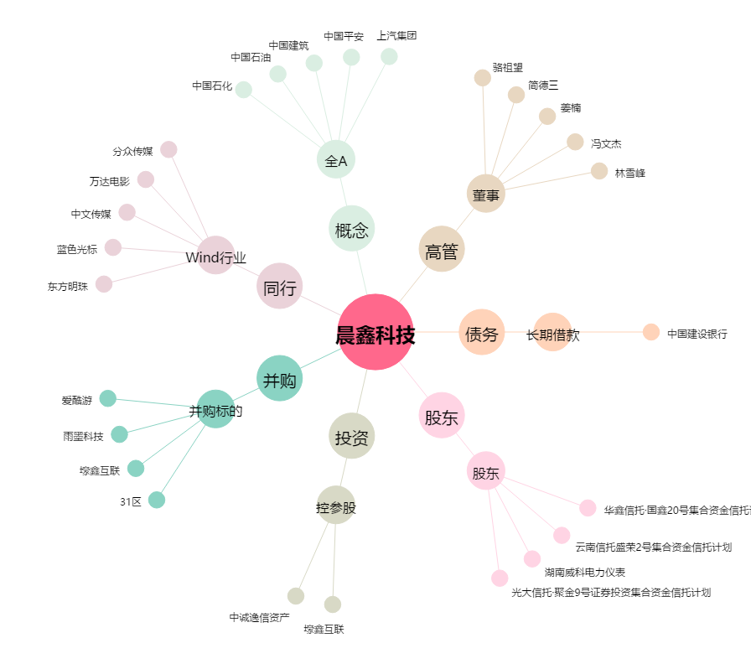
晨鑫科技[002447.SZ] - 关系概览图

